Introduction
 | Cadre de référence documentaire des espaces numériques de travail (ENT)

Grilles de conformité par rapport au SDET V6.4

1 - Objet du document

Le SDET (Schéma Directeur des Espaces numériques de Travail) pose les principes directeurs dans l’élaboration et la mise en œuvre d’une solution ENT. À ce titre, il représente un cadre documentaire de référence des ENT pour les différents acteurs de l’écosystème. Il est organisé autour d’un document principal, complété d'une annexe opérationnelle pour pouvoir adresser tous les thèmes et les sujets qu’il doit traiter.
Le présent document fait partie de l'annexe opérationnelle SDET dont il compose le chapitre 10. Son objectif est de proposer aux acteurs de l'écosystème un document intégré dans l'ensemble documentaire de référence SDET, qui permette de : - clarifier les obligations auxquelles doivent se conformer les solutions ENT ; - proposer aux éditeurs de solution ENT et porteurs de projet un dispositif facilitant l’évaluation de la conformité au SDET. Il se compose de trois onglets regroupant : - les exigences et les recommandations de la solution logicielle ; - les exigences et les recommandations de mise en oeuvre ; - un récapitulatif permet de comptabiliser les exigences ou recommandations répondant au SDET.

2 - Axes d'analyse de la conformité

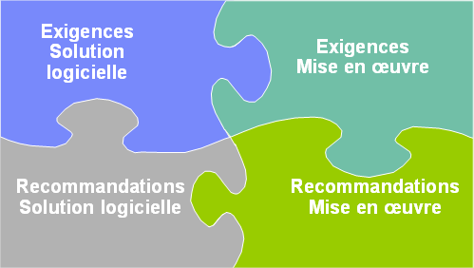 Lors d'une analyse de conformité, il est nécessaire de distinguer deux niveaux d'expression. ðle niveau Exigences ðle niveau Recommandations Afin de répondre aux attentes des diférents acteurs de l'écosystème, l'évaluation doit donc porter : ðsoit sur la conformité d'une solution ENT par rapport aux exigences et recommandations du SDET ðsoit sur la conformité d'un projet ENT par rapport aux exigences et recommandations du SDET. L'évaluation de la conformité avec le SDET va donc porter sur 4 axes d'analyse : ðExigences liées à une solution logicielle ðRecommandations liées à une solution logicielle ðExigences liées à la mise en oeuvre d'une solution logicielle ðRecommandations liées à la mise en oeuvre d'une solution logicielle

